Sheet1
 |  |  | 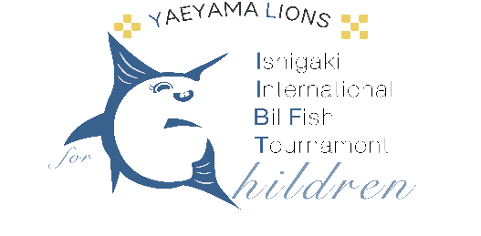
第１回 石垣島国際カジキ釣り大会 for Children チーム申込書
申込締め切り 2024年4月26日（金）
私たちは、「第1回 石垣島国際カジキ釣り大会 for Children」の規定並び誓約書に誓約、承諾、遵守し出場を申し込みます。 また、事故等が生じた場合は全て自己責任において処理いたします。 また、私たちは暴力団等反社会勢力ではなく、又それらの者を同伴しません。

チーム申込書
チーム情報
キャプテン名＊ |  |  | チーム名＊ |  |  |  |  | チーム人数＊ (自分を含む)

参加艇＊ | チャーターボート・オーナーボート |  | クラブ名

選手情報
 | 性別 | 名前 |  |  |  | 性別 | 名前
選手名①＊ |  |  |  | 選手名②
選手名③ |  |  |  | 選手名④
選手名⑤ |  |  |  | 選手名⑥
選手名⑦ |  |  |  | 選手名⑧
選手名⑨

▼参加艇情報は、オーナーボートでご参加のチームのみご記入ください。
参加艇情報
船名＊ |  |  |  | 停泊予定地＊
搭載エンジン＊ |  |  |  | 馬力数＊
船の長さ＊ |  |  | フィート | ※オーナーボートは25フィート以上に限る。

小型船舶操縦士免許
船舶検査証書（漁船登録書）
船舶検査手帳
登録事項証明書
無線免許
船舶保険写し ※対人対物の加入が必要
▼提出書類は、オーナーボートでご参加のチームのみご提出ください。 |  |  |  |  | ▼FAX、メール、郵送、いずれかの方法よりご提出ください。
提出書類＊ |  |  |  |  | 送信先
FAX |  |  |  | FAX | FAX | 0980-82-3645
 |  |  |  | メール | メール | info＠yaeyamabillfish.org
 |  |  |  | 住所 | 住所 | 〒907‐00122
 |  |  |  |  |  | 沖縄県石垣市美崎町4－9 南の美ら花ホテルミヤヒラ 1F

注意事項 ※「＊」は必須項目です。 ※ご不備がございましたら、お受付できない場合がございますので、ご確認した上でご提出ください。 ※事務局は、チーム申込書と全員の誓約書を確認後、振込案内をキャプテンにお知らせいたします。代表者として、2024年4月26日(金)までに参加費をお振込みください。振込みの確認にて正式な受付となります。

